2021_11_data
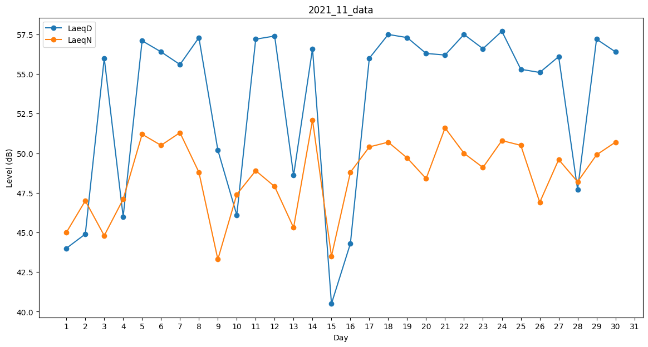
Day | LaeqD | LaeqN
1 | 44 | 45
2 | 44.9 | 47
3 | 56 | 44.8
4 | 46 | 47.1
5 | 57.1 | 51.2
6 | 56.4 | 50.5
7 | 55.6 | 51.3
8 | 57.3 | 48.8
9 | 50.2 | 43.3
10 | 46.1 | 47.4
11 | 57.2 | 48.9
12 | 57.4 | 47.9
13 | 48.6 | 45.3
14 | 56.6 | 52.1
15 | 40.5 | 43.5
16 | 44.3 | 48.8
17 | 56 | 50.4
18 | 57.5 | 50.7
19 | 57.3 | 49.7
20 | 56.3 | 48.4
21 | 56.2 | 51.6
22 | 57.5 | 50
23 | 56.6 | 49.1
24 | 57.7 | 50.8
25 | 55.3 | 50.5
26 | 55.1 | 46.9
27 | 56.1 | 49.6
28 | 47.7 | 48.2
29 | 57.2 | 49.9
30 | 56.4 | 50.7

